Bondad de ajuste
ESTATURAS
1.51
1.53 | n | 39 |  |  |  |  |  | Problema principal
1.53 | max | 1.88 |  |  |  |  |  | P(alumno mida mas 1.70)
1.54 | min | 1.51
1.54 | rango | 0.37 |  |  |  |  |  | PRIMERO necesitamos una distribucion
1.55 | # clases | 6
1.57 | ancho de la clase | 0.061666666667 |  |  |  |  |  | Hipotesis
1.57 |  |  |  |  |  |  |  | H0: la distr de las estaturas provienen de dist normal
1.58 | clases | Li | Ls | Frecuencia | probabilidad | frecuencia esperada | cociente | Ha: proviene de alguna otra distr
1.58 | 1 | 1.51 | 1.5716666667 | 8 | 0.14935911146 | 5.825005347 | 0.81211972498
1.59 | 2 | 1.5716666667 | 1.6333333333 | 5 | 0.20302781395 | 7.9180847442 | 1.0754139226 | Estimacion de parametros en distr normal
1.59 | 3 | 1.6333333333 | 1.695 | 10 | 0.25841802164 | 10.078302844 | 0.00060836983005 | media | 1.6687179487
1.62 | 4 | 1.695 | 1.7566666667 | 9 | 0.21602690506 | 8.4250492974 | 0.039236365121 | varianza | 0.0087219973009
1.64 | 5 | 1.7566666667 | 1.8183333333 | 5 | 0.11859269544 | 4.6251151221 | 0.030385983475 | des. Es | 0.093391633999
1.64 | 6 | 1.8183333333 | 1.88 | 2 | 0.054575452439 | 2.1284426451 | 0.0077509784565
1.65 |  |  |  | 39 | 1 | 39 | 1.9655153445 | EP
1.65 |  |  |  |  |  |  |  | X2 | 1.9655153445
1.68
1.68 |  |  |  |  |  |  |  | Region de rechazo
1.68 |  |  |  |  |  |  |  | α | 0.05
1.68 |  |  |  |  |  |  |  | k | 6 | clases
1.69 |  |  |  |  |  |  |  | t | 2
1.69 |  |  |  |  |  |  |  | X2 de tabla | 7.8147279033
1.7 |  |  |  |  |  |  |  | Rechazo H0 si 1.96 > 7.8
1.7 |  |  |  |  |  |  |  | No rechazo H0
1.7
1.7 |  |  |  |  |  |  |  | Conclusión
1.72 |  |  |  |  |  |  |  | Con un 95% de confianza decimos que los datos
1.72 |  |  |  |  |  |  |  | provienen de una distribución normal
1.72
1.74 |  |  |  |  |  |  |  | P(X > 1.70) | 0.36882928778
1.75
1.76
1.78
1.79 |  |  |  |  |  |  |  |  |  |  |  |  | Estimacion de parametros en distr normal
1.8 |  |  |  |  |  |  |  | Hipotesis |  |  |  |  | media | 1.6687179487
1.81 |  |  |  |  |  |  |  | H0: las estaturas provienen de distr. Normal con media 1.70 |  |  |  |  | varianza | 0.0087219973009
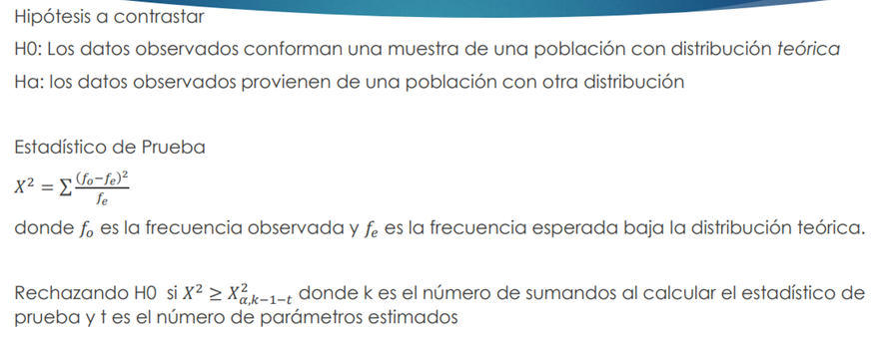
1.83 |  |  |  |  |  |  |  | H1: otra distr. |  |  |  |  | des. Es | 0.093391633999
1.88

 |  |  |  |  |  |  |  | clases | Li | Ls | Frecuencia | probabilidad | frecuencia esperada | cociente
 |  |  |  |  |  |  |  | 1 | 1.51 | 1.5716666667 | 8 | 0.084698856835 | 3.3032554165 | 6.6780817407
 |  |  |  |  |  |  |  | 2 | 1.5716666667 | 1.6333333333 | 5 | 0.15296426171 | 5.9656062067 | 0.15629515496
 |  |  |  |  |  |  |  | 3 | 1.6333333333 | 1.695 | 10 | 0.24098851422 | 9.3985520545 | 0.038488868183
 |  |  |  |  |  |  |  | 4 | 1.695 | 1.7566666667 | 9 | 0.24934454367 | 9.7244372033 | 0.053968085812
 |  |  |  |  |  |  |  | 5 | 1.7566666667 | 1.8183333333 | 5 | 0.16943791886 | 6.6080788354 | 0.39132667834
 |  |  |  |  |  |  |  | 6 | 1.8183333333 | 1.88 | 2 | 0.10256590471 | 4.0000702835 | 1.000052713
 |  |  |  |  |  |  |  |  |  |  | 39 | 1 | 39 | 8.318213241
 |  |  |  |  |  |  |  | EP
 |  |  |  |  |  |  |  | X | 8.318213241

 |  |  |  |  |  |  |  | Región de rechazo
 |  |  |  |  |  |  |  | α | 0.05
 |  |  |  |  |  |  |  | k | 6
 |  |  |  |  |  |  |  | t | 1
 |  |  |  |  |  |  |  | X2 | 9.4877290368
 |  |  |  |  |  |  |  | Rechazo H0 si 8.31 > 9.48
 |  |  |  |  |  |  |  | No rechazo H0

 |  |  |  |  |  |  |  | Conclusión
 |  |  |  |  |  |  |  | Con un 95% de confianza, decimos que hay evidencia
 |  |  |  |  |  |  |  | suficiente para afirmar que las estaturas
 |  |  |  |  |  |  |  | provienen de una distr. Normal con media 1.70

Tabla_Contingencia
ESTATURAS | SEXO | ASIGNACIÓN
1.78 | M | A | "Partición con respecto a la medeia, generando dos clasificaciones"
1.69 | M | A | "Participación respecto a la mediana, generando dos clasificaciones
1.65 | M | A | "Participación respecto a los cuartiles, generando 4 clasificaciones
1.76 | M | A | "Participación considerando media nacional, generando dos participaciones"
1.64 | M | A
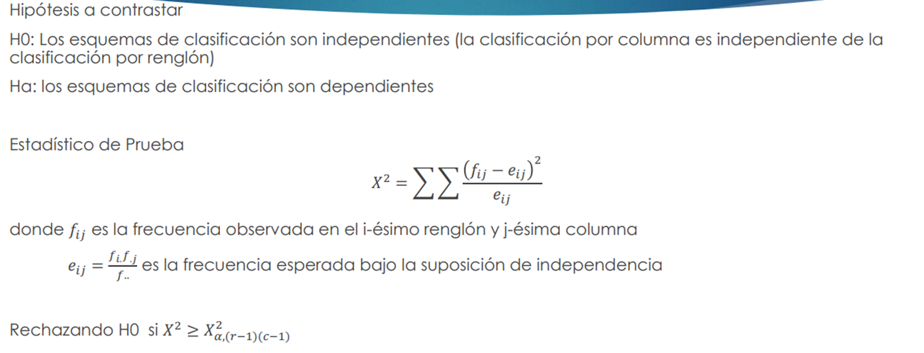
1.79 | M | A
1.68 | M | A |  |  | Clasificacion | Estatura
1.75 | M | A |  | Sexo alumno | B | A
1.7 | M | A |  | H | 7 | 13 | 20
1.8 | M | A |  | M | 6 | 13 | 19
1.88 | M | A |  |  | 13 | 26 | 39
1.83 | M | A
1.7 | M | A |  | Esperados | 6.6666666667 | 13.333333333
1.7 | H | A |  |  | 6.3333333333 | 12.666666667
1.72 | H | A
1.64 | H | A |  | Cocientes | 0.016666666667 | 0.0083333333333
1.68 | H | A |  |  | 0.017543859649 | 0.0087719298246 | 0.051315789474
1.81 | H | A
1.69 | H | A
1.72 | H | A
1.68 | H | A |  | Hipotesis
1.74 | H | A |  | H0: la clasificacion de estatura no depende del sexo del alumno
1.65 | H | A |  | Ha: la clasificacion de estatura depende del sexo del alumno
1.7 | H | A
1.72 | H | A |  | EP
1.68 | H | A |  | X2 | 0.051315789474
1.57 | M | B
1.59 | M | B |  | Región de rechazo
1.54 | M | B |  | X2 | 6.634896601
1.62 | M | B |  | Rechazo H0 si .05 > 6.6
1.54 | M | B |  | No rechazo H0
1.53 | M | B
1.58 | H | B |  | Conclusión
1.57 | H | B |  | Con 99% de confianza, decimos que la clasificacion
1.58 | H | B |  | de estatura no depende del sexo del alumno
1.59 | H | B
1.55 | H | B
1.51 | H | B
1.53 | H | B

